開発概要図
業務画面
テンプレート
UI標準
UIウィジェット

Nablarch UI開発基盤を利用する

顧客レビューでの
デモに利用
業務画面イメージ
業務画面JSPの作成

UIウィジェット
を配置
業務画面JSP
システム機能設計書
に貼り付ける

業務画面
項目定義一覧
ブラウザで確認

PG・UT工程でも利用される

ディレクトリ構造
UI デモ
プロジェクト

ss11AC
W11AC301.jsp
サブシステムIDのディレクトリ配下に、作成する業務画面JSPを配置する。

W11AC302.jsp

W11AC303.jsp

ファイル

WEB-INF
フォルダ
・業務画面テンプレート
・UI部品
・業務画面作成ツール
のソースコードが含まれる。
修正はアーキテクトが実施する。

include

js

css

img
画面表示に利用する画像およびアイコン用フォントが含まれる。

fonts

UI部品のデモに利用するツールが含まれる。
tools

画面項目定義一覧
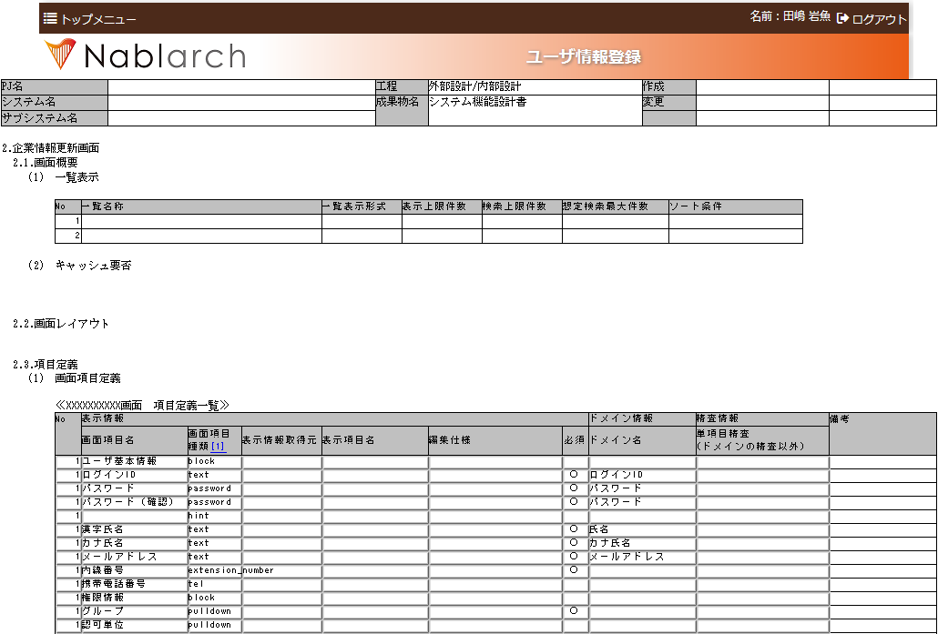

選択してコピーする。

